Figura 1
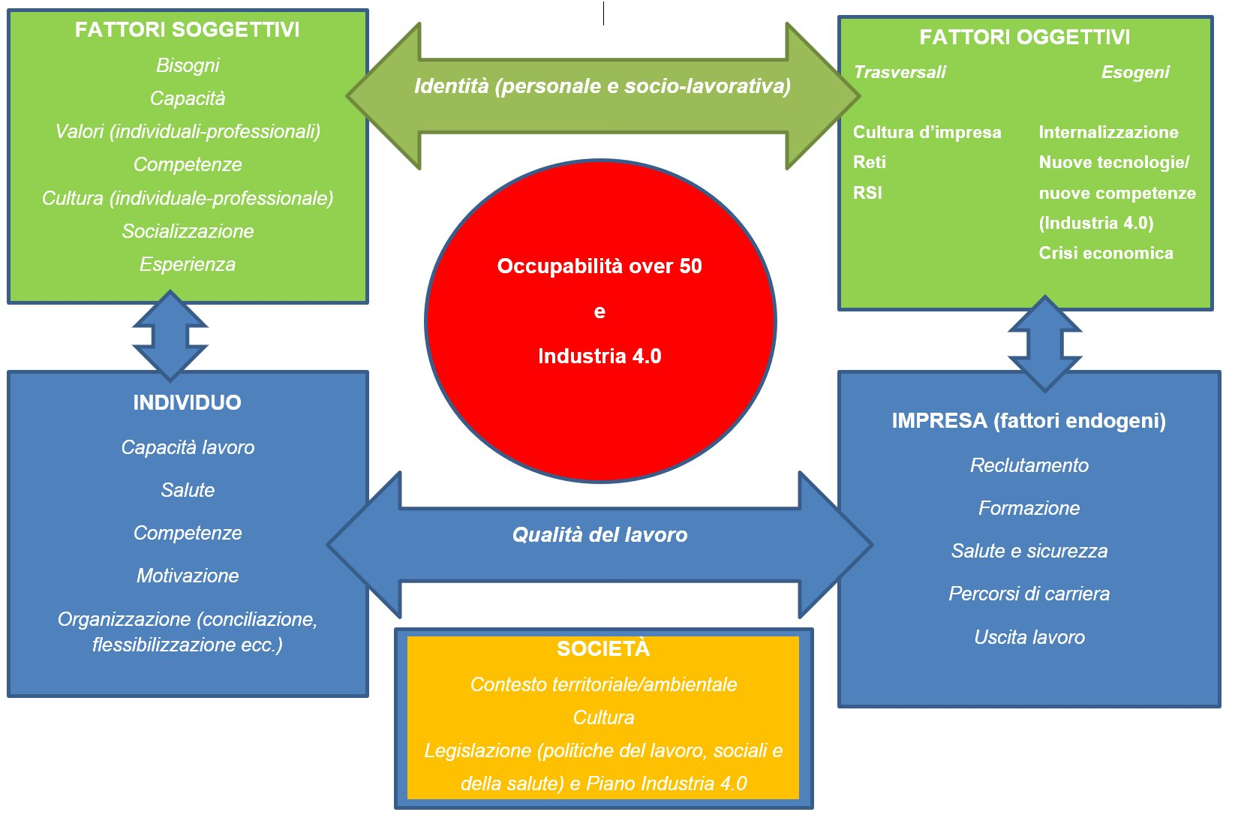
Dati relativi al paper:Aversa M.L., D'Alessio A., Manente F., Iadevaia V. (2025), Generazioni e socializzazione organizzativa nell'era tecnologica, Inapp Paper n.54, Roma, Inapp
Figura 1 Costrutto multidimensionale

Figura 2
 | D42bis ricodificata | Alto_Medio-alto | 19727180 |  | 86.1
 |  | Medio-basso_Basso | 3111763 |  | 13.6
 |  | Non sa/Non applicabile | 76603 |  | 0.3
 |  | Totale | 22915546 |  | 100.0
 | Sodd Clima lavoro | Alta e medio alta | 19947371 |  | 87.0
 |  | Bassa e medio bassa | 2582730 |  | 11.3
 |  | Non sa | 385446 |  | 1.7
 |  | Totale | 22915546 |  | 100.0
 | Sodd compiti e incarichi svolti | Alta e medio alta | 19033101 |  | 83.1
 |  | Bassa e medio bassa | 3797767 |  | 16.6
 |  | Non sa | 84679 |  | 0.4
 |  | Totale | 22915546 |  | 100.0
 | Sodd prospettive carriera | Alta e medio alta | 14750358 |  | 64.4
 |  | Bassa e medio bassa | 7820623 |  | 34.1
 |  | Non sa | 344566 |  | 1.5
 |  | Totale | 22915546 |  | 100.0
 | Sodd sviluppo competenze professionali | Alta e medio alta | 18212311 |  | 79.5
 |  | Bassa e medio bassa | 4518182 |  | 19.7
 |  | Non sa | 185053 |  | 0.8
 |  | Totale | 22915546 |  | 100.0

 |  | Livello Soddisfazione | Condizione lavorativa | Clima lavoro | Compiti e incarichi svolti | Prospettive carriera | Sviluppo competenze professionali
 |  | Livello Soddisfazione | Condizione lavorativa | Clima lavoro | Compiti e incarichi svolti | Prospettive carriera | Sviluppo competenze professionali
 |  | Alto_Medio-alto | 86.1 | 87.0 | 83.1 | 64.4 | 79.5
 |  | Gap | 30 | 30 | 30 | 30 | 30
 |  | Medio-basso_Basso | 13.6 | 11.3 | 16.6 | 34.1 | 19.7
 |  | Gap | 30 | 30 | 30 | 30 | 30
 |  | Non sa/Non applicabile | 0.3 | 1.7 | 0.4 | 1.5 | 0.8

 |  |  | Alto_Medio-alto | Medio-basso_Basso | Non sa/Non applicabile
 |  |  | Alto_Medio-alto | Medio-basso_Basso | Non sa/Non applicabile
 |  | Condizione lavorativa | 86.1 | 13.6 | 0.3
 |  | Gap | 30 | 30 | 30
 |  | Clima lavoro | 87.0 | 11.3 | 1.7
 |  | Gap | 30 | 30 | 30
 |  | Compiti e incarichi svolti | 83.1 | 16.6 | 0.4
 |  | Gap | 30 | 30 | 30
 |  | Prospettive carriera | 64.4 | 34.1 | 1.5
 |  | Gap | 30 | 30 | 30
 |  | Sviluppo competenze professionali | 79.5 | 19.7 | 0.8

Alto_Medio alto
Medio basso_Basso
Non sa/Non applicabile
Sviluppo competenze professionali
Prospettive carriera
Compiti e incarichi svolti
Clima lavoro
Condizione lavorativa

Figura 2 Composizione percentuale degli occupati per livello di soddisfazione della condizione lavorativa e relative dimensioni, anno 2022

Figura 3
 |  | Genere
 |  | Maschio | Femmina
D42bis ricodificata | Alto_Medio-alto | 11474996 | 8252185 | 86.8 | 85.1
 | Medio-basso_Basso | 1696832 | 1414932
 | Non sa/Non applicabile | 51787 | 24816
 | Totale | 13223614 | 9691932
Sodd Clima lavoro | Alta e medio alta | 11629449 | 8317922 | 87.9 | 85.8
 | Bassa e medio bassa | 1406296 | 1176434
 | Non sa | 187869 | 197577
 | Totale | 13223614 | 9691932
Sodd compiti e incarichi svolti | Alta e medio alta | 11163710 | 7869391 | 84.4 | 81.2
 | Bassa e medio bassa | 2029120 | 1768646
 | Non sa | 30784 | 53895
 | Totale | 13223614 | 9691932
Sodd prospettive carriera | Alta e medio alta | 8881158 | 5869200 | 67.2 | 60.6
 | Bassa e medio bassa | 4171949 | 3648674
 | Non sa | 170508 | 174058
 | Totale | 13223614 | 9691932
Sodd sviluppo competenze professionali | Alta e medio alta | 10776247 | 7436064 | 81.5 | 76.7
 | Bassa e medio bassa | 2368799 | 2149383
 | Non sa | 78569 | 106484
 | Totale | 13223614 | 9691932

Figura 3 Incidenza percentuale dei lavoratori con livello di soddisfazione alto sul totale per genere, età, titolo di studio e settore economico. Anno 2022

 |  | Condizione lavorativa | Clima lavoro | Compiti e incarichi svolti | Prospettive carriera | Sviluppo competenze professionali
 |  | Condizione lavorativa | Clima lavoro | Compiti e incarichi svolti | Prospettive carriera | Sviluppo competenze professionali
 | Uomini | 86.8 | 87.9 | 84.4 | 67.2 | 81.5
 | Gap | 50 | 50 | 50 | 50 | 50
 | Donne | 85.1 | 85.8 | 81.2 | 60.6 | 76.7

 |  | Uomini | Donne |  |  | 30
 | Condizione lavorativa | 86.8 | 85.1
 | Gap | 30 | 30
 | Clima lavoro | 87.9 | 85.8
 | Gap | 30 | 30
 | Compiti e incarichi svolti | 84.4 | 81.2
 | Gap | 30 | 30
 | Prospettive carriera | 67.2 | 60.6
 | Gap | 30 | 30
 | Sviluppo competenze professionali | 81.5 | 76.7

Figura 3_1
 |  |  |  |  |  |  | Classi di età_3
 |  |  |  |  |  |  | 18-29 | 30-49 | 50 e più
 | 18-29 | 30-49 | >50 |  | Sodd Clima lavoro | Alta e medio alta | 2877089 | 9409991 | 7660291 | 89.0 | 86.9 | 86.5
Condizione lavorativa | 87.6 | 87.2 | 84.1 | 86.3 |  | Bassa e medio bassa | 312094 | 1256757 | 1013879
 | 40 | 40 | 40 |  |  | Non sa | 41748 | 157612 | 186086
Clima lavoro | 89.0 | 86.9 | 86.5 |  |  | Totale | 3230931 | 10824360 | 8860255
 | 40 | 40 | 40 |  | Sodd compiti e incarichi svolti | Alta e medio alta | 2578921 | 9085469 | 7368710 | 79.8 | 83.9 | 83.2
Compiti e incarichi svolti | 79.8 | 83.9 | 83.2 |  |  | Bassa e medio bassa | 646544 | 1718854 | 1432369
 | 40 | 40 | 40 |  |  | Non sa | 5466 | 20037 | 59176
Prospettive carriera | 66.0 | 68.8 | 58.4 |  |  | Totale | 3230931 | 10824360 | 8860255
 | 40 | 40 | 40 |  | Sodd prospettive carriera | Alta e medio alta | 2133975 | 7445116 | 5171267 | 66.0 | 68.8 | 58.4
Sviluppo competenze professionali | 77.4 | 81.2 | 78.1 |  |  | Bassa e medio bassa | 1067730 | 3267592 | 3485302
 |  |  |  |  |  | Non sa | 29226 | 111653 | 203687
 |  |  |  |  |  | Totale | 3230931 | 10824360 | 8860255
 |  |  |  |  | Sodd sviluppo competenze professionali | Alta e medio alta | 2500583 | 8794260 | 6917469 | 77.4 | 81.2 | 78.1
 |  |  |  |  |  | Bassa e medio bassa | 722983 | 1954698 | 1840501
 |  |  |  |  |  | Non sa | 7365 | 75402 | 102285
 |  |  |  |  |  | Totale | 3230931 | 10824360 | 8860255
 |  |  |  |  | D42bis ricodificata | Alto_Medio-alto | 2830638 | 9443043 | 7453499 | 87.6 | 87.2 | 84.1
 |  |  |  |  |  | Medio-basso_Basso | 390919 | 1341630 | 1379214
 |  |  |  |  |  | Non sa/Non applicabile | 9373 | 39687 | 27542
 |  |  |  |  |  | Totale | 3230931 | 10824360 | 8860255

Figura 3_2
 |  | Titolo di studio
 |  | Fino alla licenza media | Diploma | Laurea o post-lauream
Sodd Clima lavoro | Alta e medio alta | 5545578 | 9378628 | 5023165 | 81.7 | 88.8 | 90.2
 | Bassa e medio bassa | 1080230 | 1068764 | 433736
 | Non sa | 164799 | 111606 | 109040
 | Totale | 6790607 | 10558998 | 5565941
Sodd compiti e incarichi svolti | Alta e medio alta | 5151856 | 8897005 | 4984240 | 75.9 | 84.3 | 89.5
 | Bassa e medio bassa | 1597370 | 1640640 | 559757
 | Non sa | 41382 | 21354 | 21944
 | Totale | 6790607 | 10558998 | 5565941
Sodd prospettive carriera | Alta e medio alta | 3780290 | 6688334 | 4281734 | 55.7 | 63.3 | 76.9
 | Bassa e medio bassa | 2800136 | 3774914 | 1245572
 | Non sa | 210182 | 95750 | 38634
 | Totale | 6790607 | 10558998 | 5565941
Sodd sviluppo competenze professionali | Alta e medio alta | 4749988 | 8491151 | 4971173 | 69.9 | 80.4 | 89.3
 | Bassa e medio bassa | 1895406 | 2040062 | 582715
 | Non sa | 145214 | 27785 | 12053
 | Totale | 6790607 | 10558998 | 5565941
D42bis ricodificata | Alto_Medio-alto | 5296436 | 9292931 | 5137813 | 78.0 | 88.0 | 92.3
 | Medio-basso_Basso | 1461435 | 1235850 | 414479
 | Non sa/Non applicabile | 32736 | 30218 | 13649
 | Totale | 6790607 | 10558998 | 5565941

 | Fino alla licenza media | Diploma | Laurea o post-lauream
Condizione lavorativa | 78.0 | 88.0 | 92.3 | 14.3 | 4.3
 | 40 | 40 | 40
Clima lavoro | 81.7 | 88.8 | 90.2 | 8.6 | 1.4
 | 40 | 40 | 40
Compiti e incarichi svolti | 75.9 | 84.3 | 89.5 | 13.7 | 5.3
 | 40 | 40 | 40
Prospettive carriera | 55.7 | 63.3 | 76.9 | 21.3 | 13.6
 | 40 | 40 | 40
Sviluppo competenze professionali | 69.9 | 80.4 | 89.3 | 19.4 | 8.9

Figura 3_3
 |  | Settori4
 |  | Agricoltura, caccia e pesca | Industria & costruzioni | Commercio & ristorazione | Servizi | Missing
Sodd Clima lavoro | Alta e medio alta | 1145620 | 4271674 | 3701858 | 10828219 | 0 | 83.8 | 87.0 | 87.7 | 87.2
 | Bassa e medio bassa | 193007 | 569205 | 458451 | 1362067 | 0 | 14.1 | 11.6 | 10.9 | 11.0
 | Non sa | 28242 | 70202 | 60447 | 226556 | 0 | 2.1 | 1.4 | 1.4 | 1.8
 | Totale | 1366869 | 4911081 | 4220756 | 12416842 | 0 | 100.0 | 100.0 | 100.0 | 100.0
Sodd compiti e incarichi svolti | Alta e medio alta | 1052871 | 4106112 | 3357068 | 10517049 | 0 | 77.0 | 83.6 | 79.5 | 84.7
 | Bassa e medio bassa | 308983 | 789980 | 850975 | 1847829 | 0 | 22.6 | 16.1 | 20.2 | 14.9
 | Non sa | 5014 | 14988 | 12713 | 51963 | 0 | 0.4 | 0.3 | 0.3 | 0.4
 | Totale | 1366869 | 4911081 | 4220756 | 12416842 | 0 | 100.0 | 100.0 | 100.0 | 100.0
Sodd prospettive carriera | Alta e medio alta | 783929 | 3349765 | 2462554 | 8154110 | 0 | 57.4 | 68.2 | 58.3 | 65.7
 | Bassa e medio bassa | 566841 | 1495882 | 1709197 | 4048703 | 0 | 41.5 | 30.5 | 40.5 | 32.6
 | Non sa | 16099 | 65434 | 49004 | 214029 | 0 | 1.2 | 1.3 | 1.2 | 1.7
 | Totale | 1366869 | 4911081 | 4220756 | 12416842 | 0 | 100.0 | 100.0 | 100.0 | 100.0
Sodd sviluppo competenze professionali | Alta e medio alta | 1016776 | 4020833 | 3122435 | 10052267 | 0 | 74.4 | 81.9 | 74.0 | 81.0
 | Bassa e medio bassa | 343049 | 868841 | 1078994 | 2227298 | 0 | 25.1 | 17.7 | 25.6 | 17.9
 | Non sa | 7044 | 21407 | 19327 | 137276 | 0 | 0.5 | 0.4 | 0.5 | 1.1
 | Totale | 1366869 | 4911081 | 4220756 | 12416842 | 0 | 100.0 | 100.0 | 100.0 | 100.0
D42bis ricodificata | Alto_Medio-alto | 1100316 | 4212083 | 3506174 | 10908607 | 0 | 80.5 | 85.8 | 83.1 | 87.9
 | Medio-basso_Basso | 262566 | 671172 | 695261 | 1482765 | 0 | 19.2 | 13.7 | 16.5 | 11.9
 | Non sa/Non applicabile | 3987 | 27825 | 19320 | 25470 | 0 | 0.3 | 0.6 | 0.5 | 0.2
 | Totale | 1366869 | 4911081 | 4220756 | 12416842 | 0 | 100.0 | 100.0 | 100.0 | 100.0

 | Agricoltura, caccia e pesca | Industria & costruzioni | Commercio & ristorazione | Servizi
Condizione lavorativa | 80.5 | 85.8 | 83.1 | 87.9
 | 40.0 | 40.0 | 40.0 | 40.0
Clima lavoro | 83.8 | 87.0 | 87.7 | 87.2
 | 40.0 | 40.0 | 40.0 | 40.0
Compiti e inca. svolti | 77.0 | 83.6 | 79.5 | 84.7
 | 40.0 | 40.0 | 40.0 | 40.0
Prospettive carriera | 57.4 | 68.2 | 58.3 | 65.7
 | 40.0 | 40.0 | 40.0 | 40.0
Sviluppo comp. professionali | 74.4 | 81.9 | 74.0 | 81.0

Agricoltura, caccia e pesca
Industria & costruzioni
Commercio & ristorazione
Servizi
Condizione lavorativa | Servizi
Clima lavoro | Commercio & ristorazione
Compiti e inca. svolti | Servizi
Prospettive carriera | Industria & costruzioni
Sviluppo comp. professionali | Industria & costruzioni

Figura 4
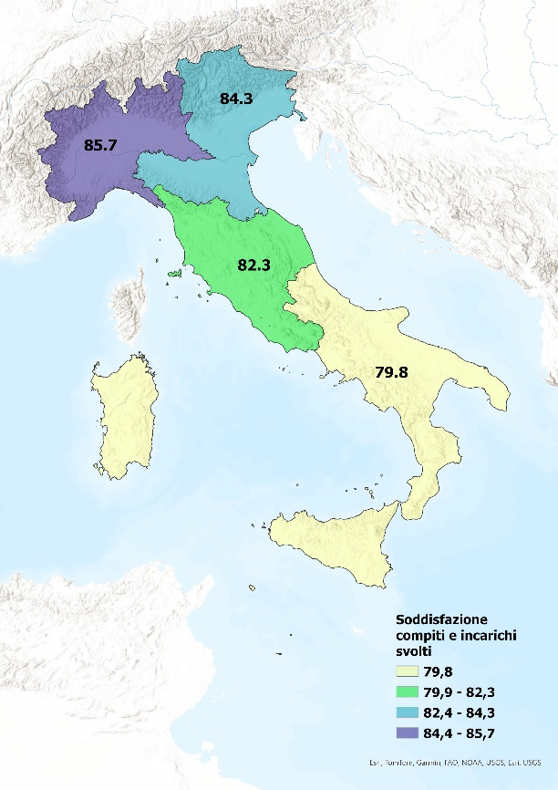
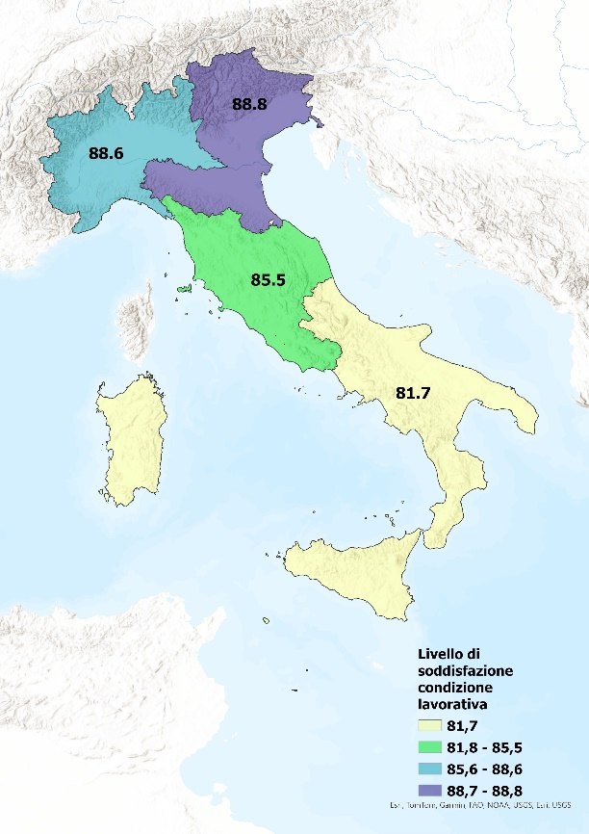

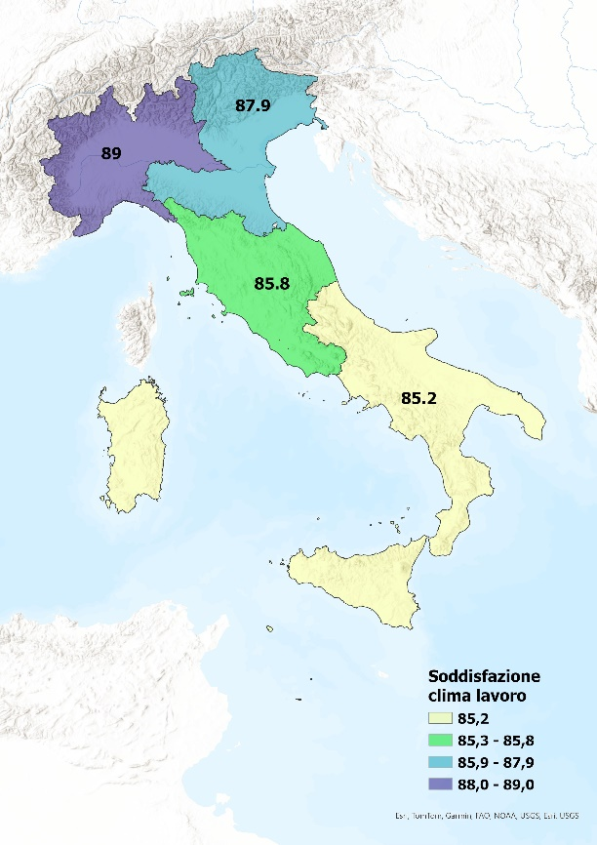
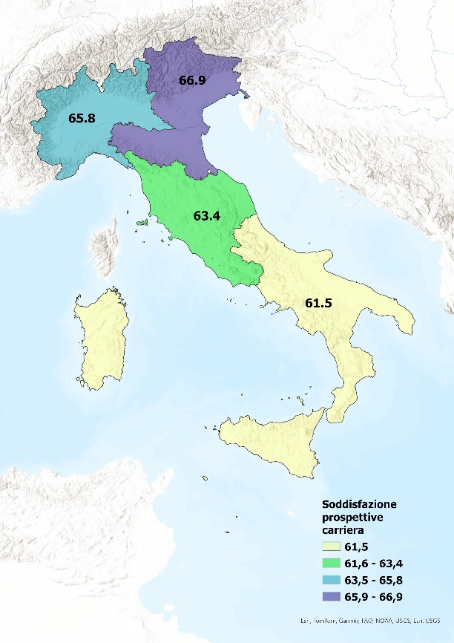
Figura 4 Incidenza percentuale dei lavoratori con livello di soddisfazione alto sul totale per dimensione di analisi e area geografica. Anno 2022

Figura 5
 |  | Fino alla licenza media |  |  |  | Diploma |  |  |  | Laurea o post-lauream
 |  | 18-29 | 30-49 | 50 e più |  | 18-29 | 30-49 | 50 e più |  | 18-29 | 30-49 | 50 e più
 | Si | 68.1 | 50.5 | 42.2 | 10 | 50.3 | 50.6 | 65.1 | 10 | 55.2 | 51.3 | 70.9
 |  | 10 | 10 | 10 | 10 | 10 | 10 | 10 | 10 | 10 | 10 | 10
 | No | 10.1 | 49.5 | 37.9 | 10 | 44.4 | 46.1 | 33.3 | 10 | 44.8 | 40.4 | 22.2
 |  | 10 | 10 | 10 | 10 | 10 | 10 | 10 | 10 | 10 | 10 | 10
 | Non sa | 21.7 | 0.0 | 19.9 | 10 | 5.3 | 3.3 | 1.6 | 10 | 0.0 | 8.3 | 6.9

Figura 5 Implementazione attività per adeguare le conoscenze, le competenze e le abilità dei lavoratori al funzionamento e alle modalità di utilizzo delle nuove tecnologie a seguito dell'introduzione delle nuove tecnologie, per età e titolo di studio (valori %). Anno 2022

Figura 6
 |  | Nord-Ovest |  |  | Nord-Est |  |  | Centro |  |  | Sud e Isole
 |  | 18-29 | 30-49 | 50 e più | 18-29 | 30-49 | 50 e più | 18-29 | 30-49 | 50 e più | 18-29 | 30-49 | 50 e più
 | Si | 54.7 | 52.0 | 64.4 | 51.8 | 47.6 | 63.6 | 59.6 | 51.2 | 56.6 | 51.7 | 53.6 | 63.8
 |  | 10 | 10 | 10 | 10 | 10 | 10 | 10 | 10 | 10 | 10 | 10 | 10
 | No | 31.9 | 43.0 | 31.0 | 48.2 | 49.1 | 34.4 | 33.5 | 40.2 | 24.4 | 47.4 | 42.4 | 34.0
 |  | 10 | 10 | 10 | 10 | 10 | 10 | 10 | 10 | 10 | 10 | 10 | 10
 | Non sa | 13.4 | 5.1 | 4.6 | 0.0 | 3.3 | 2.0 | 6.9 | 8.7 | 19.0 | 0.8 | 4.1 | 2.3

Figura 6 Implementazione attività per adeguare le conoscenze, le competenze e le abilità dei lavoratori al funzionamento e alle modalità di utilizzo delle nuove tecnologie a seguito dell'introduzione delle nuove tecnologie, per età e area geografica (valori %). Anno 2022
 | Si |  | No |  | Non sa
18-29 | 54.7 | 10 | 31.9 | 10 | 13.4
30-49 | 52.0 | 10 | 43.0 | 10 | 5.1
50 e più | 64.4 | 10 | 31.0 | 10 | 4.6
18-29 | 51.8 | 10 | 48.2 | 10 | 0.0
30-49 | 47.6 | 10 | 49.1 | 10 | 3.3
50 e più | 63.6 | 10 | 34.4 | 10 | 2.0
18-29 | 59.6 | 10 | 33.5 | 10 | 6.9
30-49 | 51.2 | 10 | 40.2 | 10 | 8.7
50 e più | 56.6 | 10 | 24.4 | 10 | 19.0
18-29 | 51.7 | 10 | 47.4 | 10 | 0.8
30-49 | 53.6 | 10 | 42.4 | 10 | 4.1
50 e più | 63.8 | 10 | 34.0 | 10 | 2.3

Figura 7
 |  | Maschio |  |  | Femmina
 |  | 18-29 | 30-49 | 50 e più | 18-29 | 30-49 | 50 e più
 | Si | 53.8 | 60.0 | 59.2 | 53.8 | 42.4 | 65.4
 |  | 10 | 10 | 10 | 10 | 10 | 10
 | No | 39.7 | 34.0 | 30.6 | 42.0 | 52.8 | 30.0
 |  | 10 | 10 | 10 | 10 | 10 | 10
 | Non sa | 6.5 | 6.0 | 10.2 | 4.2 | 4.8 | 4.6

Figura 7 Implementazione attività per adeguare le conoscenze, le competenze e le abilità dei lavoratori al funzionamento e alle modalità di utilizzo delle nuove tecnologie a seguito dell'introduzione delle nuove tecnologie, per età e genere (valori %). Anno 2022

 | Si |  | No |  | Non sa
18-29 | 53.8 | 10 | 39.7 | 10 | 6.5
30-49 | 60.0 | 10 | 34.0 | 10 | 6.0
50 e più | 59.2 | 10 | 30.6 | 10 | 10.2
18-29 | 53.8 | 10 | 42.0 | 10 | 4.2
30-49 | 42.4 | 10 | 52.8 | 10 | 4.8
50 e più | 65.4 | 10 | 30.0 | 10 | 4.6
Si
No
Non sa
Si
No
Non sa

Si
No
Non sa

Figura 8
 |  | Agricoltura, caccia e pesca | Industria & costruzioni | Commercio & ristorazione | Servizi
 | Si | 77.6 | 52.5 | 34.5 | 60.8
 | No | 22.4 | 43.7 | 50.1 | 33.3
 | Non sa | 0.0 | 3.8 | 15.4 | 5.9

Figura 8 Implementazione attività per adeguare le conoscenze, le competenze e le abilità dei lavoratori al funzionamento e alle modalità di utilizzo delle nuove tecnologie a seguito dell'introduzione delle nuove tecnologie, per settori (valori %), anno 2022
77,6
60,8
52,5
34,5
Agricoltura, caccia e pesca
Industria & costruzioni
Commercio & ristorazione
Servizi
Si
50,1
43,7
33,3
22,4
Agricoltura, caccia e pesca
Commercio & ristorazione
Industria & costruzioni
Servizi
No

Figura 9
 |  | Clima lavorativo_var_binaria |  | Compiti e incarichi_var_binaria |  | Prospettive di carriera_var_binaria |  | Sviluppo competenze professionali_var_binaria |  | Soddisfazione complessiva_var_binaria |  | Innovazione_var_binaria
 |  | Insoddisfazione | Soddisfazione | Insoddisfazione | Soddisfazione | Insoddisfazione | Soddisfazione | Insoddisfazione | Soddisfazione | Insoddisfazione | Soddisfazione | No | Si
Numero cluster del caso | 1 | 402 | 12871 | 0 | 13273 | 2179 | 11094 | 0 | 13273 | 258 | 13015 | 13273 | 0
 | 2 | 76 | 1080 | 703 | 453 | 326 | 830 | 133 | 1023 | 43 | 1113 | 662 | 494
 | 3 | 889 | 841 | 1646 | 84 | 1653 | 77 | 1516 | 214 | 1122 | 608 | 1683 | 47
 | 4 | 127 | 1147 | 0 | 1274 | 971 | 303 | 1161 | 113 | 277 | 997 | 1249 | 25
 | Totale | 1494 | 15939 | 2349 | 15084 | 5129 | 12304 | 2810 | 14623 | 1700 | 15733 | 16867 | 566

 |  | Clima lavorativo_var_binaria |  |  | Compiti e incarichi_var_binaria |  |  | Prospettive di carriera_var_binaria |  |  | Sviluppo competenze professionali_var_binaria |  |  | Soddisfazione complessiva_var_binaria |  |  | Innovazione_var_binaria
 |  | Insoddisfazione | Soddisfazione | Totale | Insoddisfazione | Soddisfazione | Totale | Insoddisfazione | Soddisfazione | Totale | Insoddisfazione | Soddisfazione | Totale | Insoddisfazione | Soddisfazione | Totale | No | Si | Totale
Numero cluster del caso | 1 | 402 | 12871 | 13273 | 0 | 13273 | 13273 | 2179 | 11094 | 13273 | 0 | 13273 | 13273 | 258 | 13015 | 13273 | 13273 | 0 | 13273
 | 2 | 76 | 1080 | 1156 | 703 | 453 | 1156 | 326 | 830 | 1156 | 133 | 1023 | 1156 | 43 | 1113 | 1156 | 662 | 494 | 1156
 | 3 | 889 | 841 | 1730 | 1646 | 84 | 1730 | 1653 | 77 | 1730 | 1516 | 214 | 1730 | 1122 | 608 | 1730 | 1683 | 47 | 1730
 | 4 | 127 | 1147 | 1274 | 0 | 1274 | 1274 | 971 | 303 | 1274 | 1161 | 113 | 1274 | 277 | 997 | 1274 | 1249 | 25 | 1274
 | Totale | 1494 | 15939 | 17433 | 2349 | 15084 | 17433 | 5129 | 12304 | 17433 | 2810 | 14623 | 17433 | 1700 | 15733 | 17433 | 16867 | 566 | 17433

 |  | Numero cluster del caso
 |  | 1 | 2 | 3 | 4
Clima lavorativo_var_binaria | Insoddisfazione | 402 | 76 | 889 | 127
 | Soddisfazione | 12871 | 1080 | 841 | 1147 |  | 97.0 | 93.4 | 48.6 | 90.0
 | Totale | 13273 | 1156 | 1730 | 1274
Compiti e incarichi_var_binaria | Insoddisfazione | 0 | 703 | 1646 | 0
 | Soddisfazione | 13273 | 453 | 84 | 1274 |  | 100.0 | 39.2 | 4.9 | 100.0
 | Totale | 13273 | 1156 | 1730 | 1274
Prospettive di carriera_var_binaria | Insoddisfazione | 2179 | 326 | 1653 | 971
 | Soddisfazione | 11094 | 830 | 77 | 303 |  | 83.6 | 71.8 | 4.5 | 23.8
 | Totale | 13273 | 1156 | 1730 | 1274
Sviluppo competenze professionali_var_binaria | Insoddisfazione | 0 | 133 | 1516 | 1161
 | Soddisfazione | 13273 | 1023 | 214 | 113 |  | 100.0 | 88.5 | 12.4 | 8.9
 | Totale | 13273 | 1156 | 1730 | 1274
Soddisfazione complessiva_var_binaria | Insoddisfazione | 258 | 43 | 1122 | 277
 | Soddisfazione | 13015 | 1113 | 608 | 997 |  | 98.1 | 96.3 | 35.1 | 78.3
 | Totale | 13273 | 1156 | 1730 | 1274
Innovazione_var_binaria | No | 13273 | 662 | 1683 | 1249
 | Si | 0 | 494 | 47 | 25 |  | 0.0 | 42.7 | 2.7 | 2.0
 | Totale | 13273 | 1156 | 1730 | 1274

 |  | 13273 | 1156 | 1730 | 1274 | 17433

 |  | Numero cluster del caso
 |  | 1 | 2 | 3 | 4
 |  | Conteggio | Conteggio | Conteggio | Conteggio
Genere | Maschio | 6540 | 563 | 763 | 608 |  | 49.3 | 48.7 | 44.1 | 47.7
 | Femmina | 6733 | 593 | 967 | 666 |  | 50.7 | 51.3 | 55.9 | 52.3
 | Totale | 13273 | 1156 | 1730 | 1274
Classi di età_3 | 18-29 | 4560 | 329 | 635 | 388 |  | 34.4 | 28.5 | 36.7 | 30.5
 | 30-49 | 4655 | 442 | 549 | 425 |  | 35.1 | 38.2 | 31.7 | 33.4
 | 50 e più | 4058 | 385 | 546 | 461 |  | 30.6 | 33.3 | 31.6 | 36.2
 | Totale | 13273 | 1156 | 1730 | 1274
Titolo di studio | Fino alla licenza media | 961 | 92 | 313 | 165 |  | 7.2 | 8.0 | 18.1 | 13.0
 | Diploma | 8533 | 670 | 1146 | 924 |  | 64.3 | 58.0 | 66.2 | 72.5
 | Laurea o post-lauream | 3779 | 394 | 271 | 185 |  | 28.5 | 34.1 | 15.7 | 14.5
 | Totale | 13273 | 1156 | 1730 | 1274
Area geografica | Nord-Ovest | 4099 | 370 | 390 | 378 |  | 30.9 | 32.0 | 22.5 | 29.7
 | Nord-Est | 2973 | 262 | 396 | 302 |  | 22.4 | 22.7 | 22.9 | 23.7
 | Centro | 2740 | 234 | 370 | 254 |  | 20.6 | 20.2 | 21.4 | 19.9
 | Sud e Isole | 3461 | 290 | 574 | 340 |  | 26.1 | 25.1 | 33.2 | 26.7
 | Totale | 13273 | 1156 | 1730 | 1274
Settori4 | Agricoltura, caccia e pesca | 304 | 18 | 86 | 30 |  | 2.3 | 1.6 | 5.0 | 2.4
 | Industria & costruzioni | 2207 | 225 | 284 | 234 |  | 16.6 | 19.5 | 16.4 | 18.4
 | Commercio & ristorazione | 2550 | 205 | 512 | 343 |  | 19.2 | 17.7 | 29.6 | 26.9
 | Servizi | 8212 | 708 | 848 | 667 |  | 61.9 | 61.2 | 49.0 | 52.4
 | Missing | 0 | 0 | 0 | 0
 | Totale | 13273 | 1156 | 1730 | 1274

 |  | 13273 | 1156 | 1730 | 1274
Figura 9 Descrizione CLUSTER 1 - REALIZZATI e sua distribuzione per genere, classe di età, titolo di studio, area geografica e settore, anno 2022 (val. %)

 |  | CLUSTER 1
 | Clima lavorativo | 97.0
 | Gap | 50
 | Compiti e incarichi | 100.0
 | Gap | 50
 | Prospettive di carriera | 83.6
 | Gap | 50
 | Sviluppo competenze professionali | 100.0
 | Gap | 50
 | Soddisfazione complessiva | 98.1
 | Gap | 50
 | Innovazione | 0.0

 |  | Uomini | Donne
 |  | 49.3 | 50.7
 |  | 100.0 | 100.0

 | Fino alla licenza media | 7.2 |  | 18-29 | 34.4
 |  | 30.0 |  |  | 30.0
 | Diploma | 64.3 |  | 30-49 | 35.1
 |  | 30.0 |  |  | 30.0
 | Laurea o post-lauream | 28.5 |  | 50 e più | 30.6

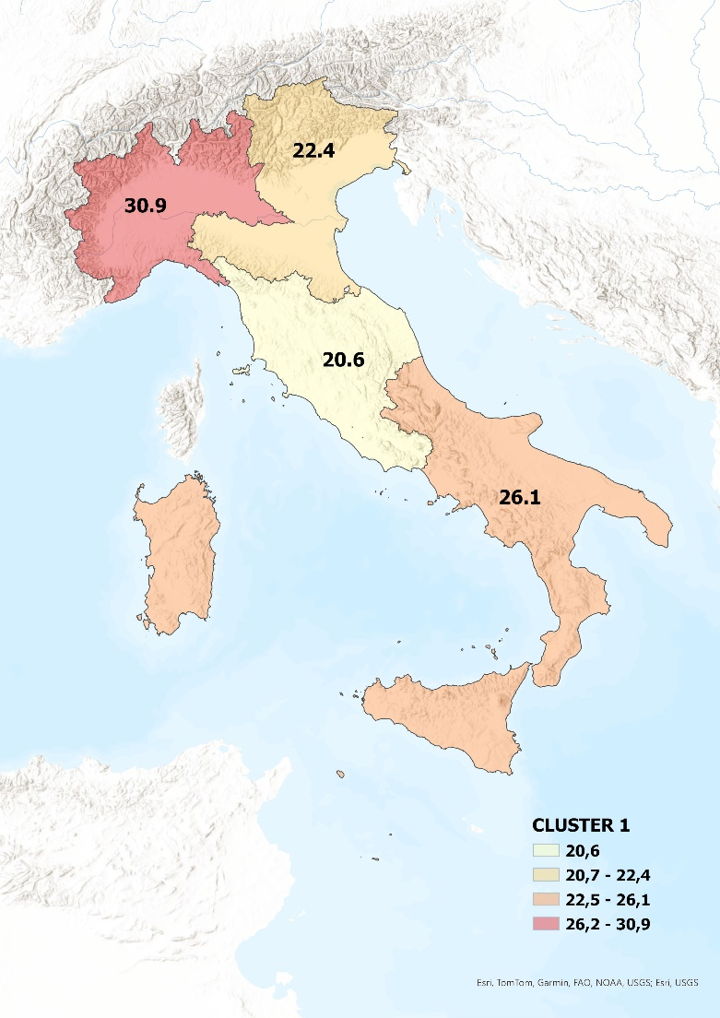
2.3
16.6
19.2
61.9
61,9
16,8
2,3
19,2
Servizi
Industria & costruzioni
Agricoltura, caccia e pesca
Commercio & ristorazione

Figura 10
Figura 10 Descrizione CLUSTER 2 - COLLABORATIVI e sua distribuzione per genere, classe di età, titolo di studio, area geografica e settore, anno 2022 (val. %)

 |  | Maschio | Femmina
Clima lavorativo | 93.4 | 48.7 | 51.3
 | 50 | 100 | 100
Compiti e incarichi | 39.2
 | 50
Prospettive di carriera | 71.8
 | 50
Sviluppo competenze professionali | 88.5
 | 50
Soddisfazione complessiva | 96.3
 | 50
Innovazione | 42.7

Fino alla licenza media | 8.0
 | 30.0
Diploma | 58.0
 | 30.0
Laurea o post-lauream | 34.1

18-29 | 28.5
 | 30.0
30-49 | 38.2
 | 30.0
50 e più | 33.3

1.6
19.5
17.7
61.2



61,2
17,7
1,6
19,5
Servizi
Industria & costruzioni
Agricoltura, caccia e pesca
Commercio & ristorazione

Figura 11
 |  | 3 |  | Clima lavorativo | 48.6
 |  | Conteggio |  |  | 50
Clima lavorativo | Insoddisfazione | 889 |  | Compiti e incarichi | 4.9
 | Soddisfazione | 841 | 48.6 |  | 50
 | Totale | 1730 |  | Prospettive di carriera | 4.5
Compiti e incarichi | Insoddisfazione | 1646 |  |  | 50
 | Soddisfazione | 84 | 4.9 | Sviluppo competenze professionali | 12.4
 | Totale | 1730 |  |  | 50
Prospettive di carriera | Insoddisfazione | 1653 |  | Soddisfazione complessiva | 35.1
 | Soddisfazione | 77 | 4.5 |  | 50
 | Totale | 1730 |  | Innovazione | 2.7
Sviluppo competenze professionali | Insoddisfazione | 1516
 | Soddisfazione | 214 | 12.4
 | Totale | 1730
Soddisfazione complessiva | Insoddisfazione | 1122
 | Soddisfazione | 608 | 35.1
 | Totale | 1730
Innovazione | No | 1683
 | Si | 47 | 2.7
 | Totale | 1730

 |  | 1730

 |  | 3
 |  | Conteggio
Genere | Maschio | 763 |  | 44.1
 | Femmina | 967 |  | 55.9
 | Totale | 1730
Classi di età_3 | 18-29 | 635 |  | 36.7
 | 30-49 | 549 |  | 31.7
 | 50 e più | 546 |  | 31.6
 | Totale | 1730
Titolo di studio | Fino alla licenza media | 313 |  | 18.1
 | Diploma | 1146 |  | 66.2
 | Laurea o post-lauream | 271 |  | 15.7
 | Totale | 1730
Area geografica | Nord-Ovest | 390 |  | 22.5
 | Nord-Est | 396 |  | 22.9
 | Centro | 370 |  | 21.4
 | Sud e Isole | 574 |  | 33.2
 | Totale | 1730
Settori4 | Agricoltura, caccia e pesca | 86 |  | 5.0
 | Industria & costruzioni | 284 |  | 16.4
 | Commercio & ristorazione | 512 |  | 29.6
 | Servizi | 848 |  | 49.0
 | Missing | 0
 | Totale | 1730

 |  | 1730

Maschio | Femmina
44.1 | 55.9
100 | 100

Fino alla licenza media | 18.1
 | 30.0
Diploma | 66.2
 | 30.0
Laurea o post-lauream | 15.7

18-29 | 36.7
 | 30.0
30-49 | 31.7
 | 30.0
50 e più | 31.6

Figura 11 Descrizione CLUSTER 3 - INNOVATIVI e sua distribuzione per genere, classe di età, titolo di studio, area geografica e settore, anno 2022 (valori %)

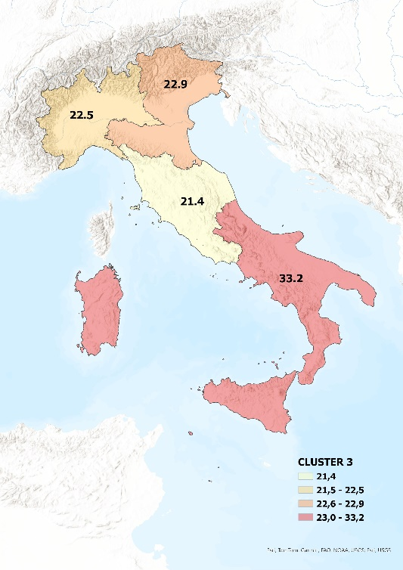
Agricoltura, caccia e pesca | 5.0
Industria & costruzioni | 16.4
Commercio & ristorazione | 29.6
Servizi | 49.0
Industria & costruzioni
Agricoltura, caccia e pesca
Commercio & ristorazione
Servizi
49,0
29,6
16,4
5,0

Figura 12
Figura 12 Descrizione CLUSTER 4 - COSTRUTTIVI e sua distribuzione per genere, classe di età, titolo di studio, area geografica e settore, anno 2022 (valori %)

Clima lavorativo | 90.0
Gap | 50.0
Compiti e incarichi | 100.0
Gap | 50.0
Prospettive di carriera | 23.8
Gap | 50.0
Sviluppo competenze professionali | 8.9
Gap | 50.0
Soddisfazione complessiva | 78.3
Gap | 50.0
Innovazione | 2.0

Uomini | Donne
47.7 | 52.3
100.0 | 100.0

Fino alla licenza media | 13.0
 | 30
Diploma | 72.5
 | 30
Laurea o post-lauream | 14.5

18-29 | 30.5
 | 30
30-49 | 33.4
 | 30
50 e più | 36.2


Agricoltura, caccia e pesca | 2.4
Industria & costruzioni | 18.4
Commercio & ristorazione | 26.9
Servizi | 52.4
18,4
2,4
52,4
26,9
Industria & costruzioni
Agricoltura, caccia e pesca
Commercio & ristorazione
Servizi

Figura 13
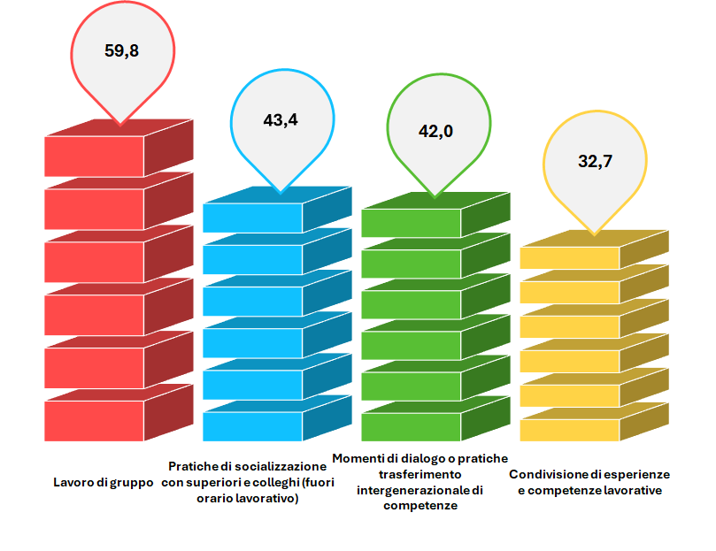
Figura 13 Le strategie e gli strumenti delle imprese per monitorare e sostenere la motivazione/produttività degli addetti che favoriscono la socializzazione, anno 2023 (v.% - incidenza risposte affermative)

lavoro di gruppo | 59.8
Pratiche di socializzazione con superiori e colleghi (fuori orario lavorativo) | 43.4
Momenti di dialogo o pratiche trasferimento intergenerazionale di competenze | 42.0
Condivisione di esperienze e competenze lavorative | 32.7

 |  | 10.0 | 7.2 | 7.0 | 5.4
 |  | 3.0 | 3.0 | 3.0 | 3.0
 |  | 10.0 | 7.2 | 7.0 | 5.4
 |  | 3.0 | 3.0 | 3.0 | 3.0
 |  | 10.0 | 7.2 | 7.0 | 5.4
 |  | 3.0 | 3.0 | 3.0 | 3.0
 |  | 10.0 | 7.2 | 7.0 | 5.4
 |  | 3.0 | 3.0 | 3.0 | 3.0
59,8
32,7
42,0
43,4
Lavoro di gruppo
Pratiche di socializzazione con superiori e colleghi (fuori orario lavorativo)
Momenti di dialogo o pratiche trasferimento intergenerazionale di competenze
Condivisione di esperienze e competenze lavorative
 |  | 10.0 | 7.2 | 7.0 | 5.4
 |  | 3.0 | 3.0 | 3.0 | 3.0
 |  | 10.0 | 7.2 | 7.0 | 5.4

Figura 14
 |  | 10-19 addetti | 20-49 addetti | 50-249 addetti | Totale |  | lavoro di gruppo | momenti di dialogo o pratiche di trasferimento intergenerazionale di competenze | pratiche di socializzazione con superiori/colleghi | momenti di condivisione e socializzazione di esperienze e competenze lavorative
 | lavoro di gruppo | 58.8% | 66.0% | 51.2% | 59.8 | 10-19 addetti | 58.8 | 38.9 | 42.0 | 30.4
 |  | 20.0% | 20.0% | 20.0% |  |  | 20.0 | 20.0 | 20.0 | 20.0
 | momenti di dialogo o pratiche di trasferimento intergenerazionale di competenze | 38.9% | 44.5% | 45.2% | 42.0 | 20-49 addetti | 66.0 | 44.5 | 44.3 | 37.0
 |  | 20.0% | 20.0% | 20.0% |  |  | 20.0 | 20.0 | 20.0 | 20.0
 | pratiche di socializzazione con superiori/colleghi | 42.0% | 44.3% | 45.1% | 43.4 | 50-249 addetti | 51.2 | 45.2 | 45.1 | 30.8
 |  | 20.0% | 20.0% | 20.0%
 | momenti di condivisione e socializzazione di esperienze e competenze lavorative | 30.4% | 37.0% | 30.8% | 32.7

Figura 14 Le strategie e gli strumenti delle imprese per sostenere la motivazione/produttività che favoriscono la socializzazione per classe di addetti, anno 2023 (v.% - incidenza risposte affermative)

Figura 15
 |  | lavoro di gruppo | momenti di dialogo o pratiche di trasferimento intergenerazionale di competenze | pratiche di socializzazione con superiori/colleghi | momenti di condivisione e socializzazione di esperienze e competenze lavorative
 | Industria in senso stretto | 62.1 | 66.6 | 59.0 | 47.7
 |  | 20.0 | 20.0 | 20.0 | 20.0
 | Costruzioni | 43.9 | 49.7 | 38.0 | 46.3
 |  | 20.0 | 20.0 | 20.0 | 20.0
 | Servizi di base | 42.1 | 48.2 | 42.6 | 47.3
 |  | 20.0 | 20.0 | 20.0 | 20.0
 | Servizi avanzati | 34.3 | 32.9 | 32.2 | 28.0

Figura 15 Le strategie e gli strumenti delle imprese per sostenere la motivazione/produttività che favoriscono la socializzazione per settore economico, anno 2023 (v.% - incidenza risposte affermative)

Figura 16
Figura 16 Le azioni per lo sviluppo dei percorsi di carriera dei lavoratori che favoriscono la socializzazione, 2023 (v.% - incidenza risposte affermative)
51,7
45,3
Iniziative per il continuo sviluppo e aggiornamento delle competenze
Uso ruolo di maestro/tutor nel trasferimento intergenerazionale delle competenze
Iniziative per il continuo sviluppo e aggiornamento delle competenze | 51.7
Uso ruolo di maestro/tutor nel trasferimento intergenerazionale delle competenze | 45.3
 |  | 8.6 | 7.6
 |  | 3.0 | 3.0
 |  | 8.6 | 7.6
 |  | 3.0 | 3.0
 |  | 8.6 | 7.6
 |  | 3.0 | 3.0
 |  | 8.6 | 7.6
 |  | 3.0 | 3.0
 |  | 8.6 | 7.6
 |  | 3.0 | 3.0
 |  | 8.6 | 7.6

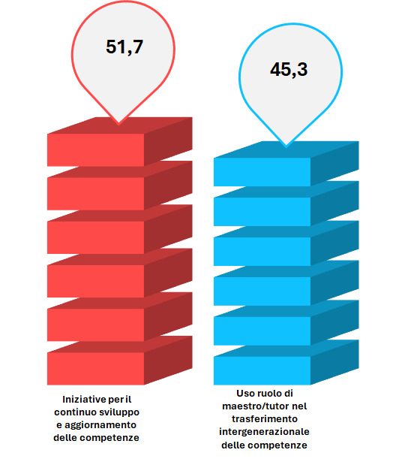
 | 1 | 1 | 1

Figura 17
Figura 17 Le azioni per lo sviluppo dei percorsi di carriera dei lavoratori che favoriscono la socializzazione per classe di addetti, 2023 (v.% - incidenza risposte affermative)

 | 10-19 addetti | 20-49 addetti | 50-249 addetti
iniziative per il continuo sviluppo e aggiornamento delle competenze | 47.3 | 56.4 | 54.4
 | 10.0 | 10.0 | 10.0
uso ruolo di maestro/tutor nel trasferimento intergenerazionale delle competenze | 43.7 | 46.4 | 47.6

Figura 18
Figura 18 Le azioni per lo sviluppo dei percorsi di carriera che favoriscono la socializzazione dei lavoratori per settore economico, 2023 (v.% - incidenza risposte affermative)

 | Industria in senso stretto | Costruzioni | Servizi di base | Servizi avanzati
iniziative per il continuo sviluppo e aggiornamento delle competenze | 50.5 | 51.3 | 50.9 | 61.3
 | 10 | 10 | 10 | 10
uso ruolo di maestro/tutor nel trasferimento intergenerazionale delle competenze | 46.2 | 49.1 | 44.6 | 41.3

Figura 19
TIPOLOGIA DI IMPRESA PER APPROCCIO A INNOVAZIONE | Dialogo/pratiche di trasferimento intergenerazionale competenze | Sviluppo relazioni superiori/colleghi | Lavoro di gruppo | Condivisione e socializzazione esperienze/competenze
almeno una innovazione adottata | 39% | 45% | 59% | 33%
nessuna adottata ma almeno una pianificata | 49% | 57% | 68% | 37%
nessuna adottata e nessuna pianificata | 45% | 35% | 57% | 29%
TOTALE IMPRESE | 42% | 43% | 60% | 33%

Figura 19 Azioni a supporto della produttività per tipologia di impresa innovativa che favoriscono la socializzazione, anno 2023 (v.% - incidenza risposte affermative)
59%
Aalmeno una innovazione adottata
33%
39%
45%
Nessuna adottata ma almeno una pianificata
49%
57%
68%
37%
35%
45%
29%
57%
Nessuna adottata e nessuna pianificata
Dialogo/pratiche di trasferimento intergenerazionale competenze
Sviluppo relazioni superiori/colleghi
Lavoro di gruppo
Condivisione e socializzazione esperienze/competenze

62,0

19,0

2,3

Commercio & ristorazione

Figura 20
 | Almeno una innovazione adottata | Nessuna adottata ma almeno una pianificata | Nessuna adottata e nessuna pianificata
Si favorisce il cambiamento di ruolo e delle mansioni in connessione con l'aggiornamento professionale e le competenze acquisite | 55.5% | 45.4% | 40.6%
 | 20% | 20% | 20%
Si realizzano iniziative per il continuo sviluppo e aggiornamento delle competenze | 55.9% | 48.1% | 44.5%
 | 20% | 20% | 20%
Si utilizza il ruolo di maestro/tutor nel trasferimento intergenerazionale delle competenze | 47.2% | 39.5% | 43.8%

Si realizzano iniziative per il continuo sviluppo e aggiornamento delle competenze
Si utilizza il ruolo di maestro/tutor nel trasferimento intergenerazionale delle competenze
Si favorisce il cambiamento di ruolo e delle mansioni in connessione con l'aggiornamento professionale e le competenze acquisite
Figura 20 Azioni finalizzate a supportare lo sviluppo della carriera, anno 2023 (v.% - incidenza risposte affermative)

Figura 21
D.2. Le competenze degli addetti over 50 sono ritenute idonee rispetto alle sfide poste dall'introduzione di nuove tecnologie 4.0 nei nuovi scenari di sviluppo economico?

 | Almeno una innovazione adottata | Nessuna adottata ma almeno una pianificata | Nessuna adottata e nessuna pianificata
Sì | 52% | 36% | 36%
 | 20% | 20% | 20%
No | 34% | 53% | 48%
 | 20% | 20% | 20%
Non sa /non risponde | 14% | 11% | 16%
No
Non sa /non risponde
Si
Figura 21 Adeguatezza delle competenze alle sfide tecnologiche, anno 2023

Figura 22
 | Competenze informatiche di base | Competenze informatiche professionali | Competenze digitali | Competenze manageriali e gestionali | Capacità di contribuire al lavoro di gruppo (team-working) | Capacità relazionali (anche con la clientela) | Attitudine mirata alla soluzione dei problemi (problem solving) | Competenze amministrative e di contabilità aziendale | Competenze in lingue straniere | Competenze tecnico-operative o specifiche al lavoro
imprese con almeno una innovazione adottata | 31.5% | 53.8% | 41.2% | 10.6% | 20.2% | 15.7% | 10.0% | 9.3% | 31.3% | 18.4%
Hidd | 68.5% | 46.2% | 58.8% | 89.4% | 79.8% | 84.3% | 90.0% | 90.7% | 68.7% | 81.6%
imprese con nessuna innovazione adottata ma almeno una pianificata | 68.3% | 40.5% | 28.5% | 28.3% | 53.9% | 54.3% | 17.4% | 19.8% | 21.4% | 35.6%
Competenze informatiche di base
Competenze informatiche professionali
Competenze digitali
Competenze manageriali e gestionali
Capacità di contribuire al lavoro di gruppo (team-working)
Capacità relazionali (anche con la clientela)
Attitudine mirata alla soluzione dei problemi (problem solving)
Competenze amministrative e di contabilità aziendale
Competenze in lingue straniere
Competenze tecnico-operative o specifiche al lavoro
Imprese con nessuna innovazione adottata ma almeno una pianificata
Imprese con almeno una innovazione adottata
Imprese che non intendono adottare innovazioni
Hidd | 31.7% | 59.5% | 71.5% | 71.7% | 46.1% | 45.7% | 82.6% | 80.2% | 78.6% | 64.4%
imprese che non intendono adottare innovazioni | 53.4% | 39.5% | 35.5% | 7.7% | 18.9% | 20.5% | 6.3% | 15.9% | 27.9% | 18.7%
Hidd | 46.6% | 60.5% | 64.5% | 92.3% | 81.1% | 79.5% | 93.7% | 84.1% | 72.1% | 81.3%

Figura 22 Competenze da sviluppare, anno 2023 (v.% - incidenza risposte affermative)

Figura 23
 |  | Criticità
 |  | adozione di nuove tecnologie | adattamento al cambiamento organizzativo | relazionarsi con i colleghi/e | gestione dei carichi di lavoro | adattabilità a nuove mansioni
 | In movimento | 14% | 5% | 2% | 12% | 6%
 |  | 15% | 15% | 15% | 15% | 15%
 | Immobili | 4% | 3% | 1% | 8% | 2%
 |  | 15% | 15% | 15% | 15% | 15%
 | Critiche | 57% | 50% | 30% | 76% | 63%
 |  | 15% | 15% | 15% | 15% | 15%
 | Totale | 20% | 13% | 7% | 23% | 16%

Figura 23 I fattori critici connessi all'invecchiamento della struttura demografica dell'impresa per cluster, anno 2023

Figura 24
Figura 24 Le strategie e gli strumenti delle imprese per monitorare e sostenere la motivazione/produttività degli addetti per cluster, anno 2023

 |  | Strategie e strumenti per sostener motivazione/produttività
 |  | momenti di dialogo o pratiche di trasferimento intergenerazionale di competenze | sviluppo delle relazioni con i superiori/colleghi | lavoro di gruppo | momenti di condivisione e socializzazione di esperienze e competenze lavorative
 | In movimento | 59% | 48% | 74% | 35%
 |  | 20% | 20% | 20% | 20%
 | Immobili | 0% | 30% | 28% | 25%
 |  | 20% | 20% | 20% | 20%
 | Critiche | 41% | 46% | 56% | 34%
 |  | 20% | 20% | 20% | 20%
 | Totale | 42% | 43% | 60% | 33%

Figura 25
Figura 25 Le azioni per lo sviluppo di carriera dei lavoratori per cluster, anno 2023

 |  | Azioni per lo sviluppo dei percorsi di carriera
 |  | cambiamento di ruolo/mansioni in connessione con aggiornamento professionale e competenze acquisite | ruolo maestro/tutor nel trasferimento intergenerazionale delle competenze | strumenti per identificare abilità, competenze e potenziale dei lavoratori | iniziative per il continuo sviluppo e aggiornamento delle competenze
 | In movimento | 73% | 60% | 41% | 61%
 |  | 15% | 15% | 15% | 15%
 | Immobili | 10% | 30% | 60% | 30%
 |  | 15% | 15% | 15% | 15%
 | Critiche | 40% | 51% | 34% | 50%
 |  | 15% | 15% | 15% | 15%
 | Totale | 50% | 45% | 32% | 52%

Figura 26
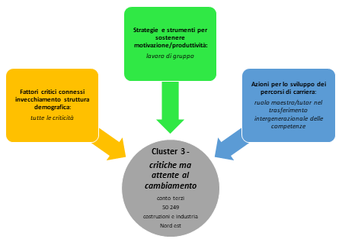
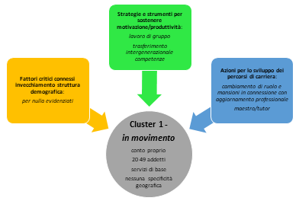
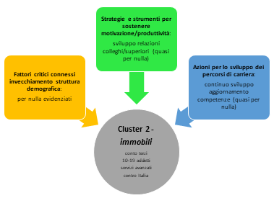
Figura 26 Caratteristiche e tipologie di imprese per cluster

Figura 27
Figura 27 Lavoratori e imprese: punti di forza e punti di debolezza

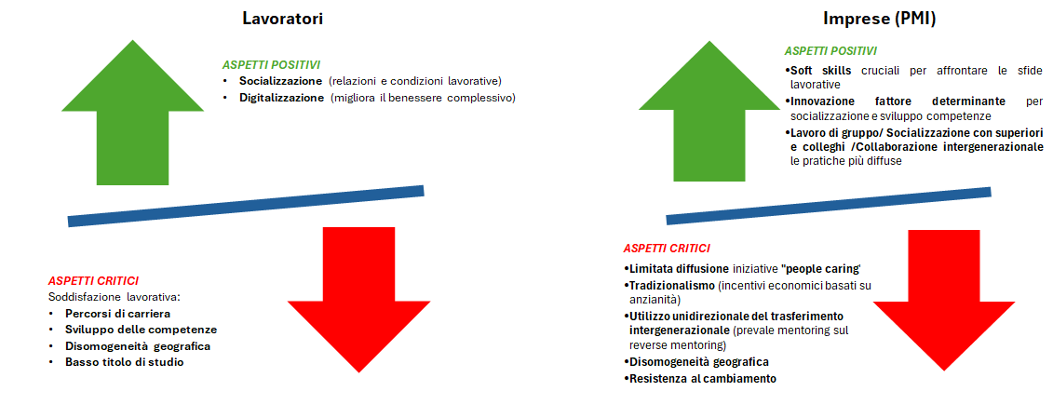

Lavoratori
Imprese (PMI)
ASPETTI POSITIVI
Socializzazione (relazioni e condizioni lavorative)
Digitalizzazione (migliora il benessere complessivo)
ASPETTI CRITICI
Soddisfazione lavorativa:
Percorsi di carriera
Sviluppo delle competenze
Disomogeneità geografica
Basso titolo di studio

Appendice Tabella 5
Tabella 5 Output software spss elaborazione cluster analysis K-means

ANOVA
 | Cluster |  | Errore |  | F | Sign.
 | Media quadratica | gl | Media quadratica | gl
Clima lavorativo | 119.958 | 3 | 0.058 | 17637 | 2062.398 | 0.000
Compiti e incarichi di lavoro | 574.291 | 3 | 0.020 | 17770 | 28092.758 | 0.000
Prospettive di carriera | 426.209 | 3 | 0.136 | 17625 | 3141.462 | 0.000
Sviluppo competenze professionali | 671.391 | 3 | 0.023 | 17749 | 28869.143 | 0.000
Soddisfazione complessiva | 213.845 | 3 | 0.052 | 17770 | 4090.742 | 0.000
Innovazione tenologica | 65.726 | 3 | 0.020 | 17816 | 3250.831 | 0.000

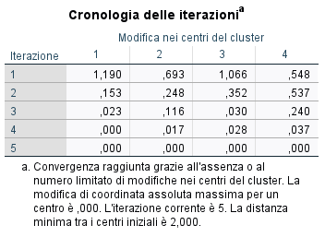
Cronologia delle iterazionia
Iterazione | Modifica nei centri del cluster
 | 1 | 2 | 3 | 4
1 | 1.190 | 0.693 | 1.066 | 0.548
2 | 0.153 | 0.248 | 0.352 | 0.537
3 | 0.023 | 0.116 | 0.030 | 0.240
4 | 0.000 | 0.017 | 0.028 | 0.037
5 | 0.000 | 0.000 | 0.000 | 0.000
a. Convergenza raggiunta grazie all'assenza o al numero limitato di modifiche nei centri del cluster. La modifica di coordinata assoluta massima per un centro è ,000. L'iterazione corrente è 5. La distanza minima tra i centri iniziali è 2,000.

